w01
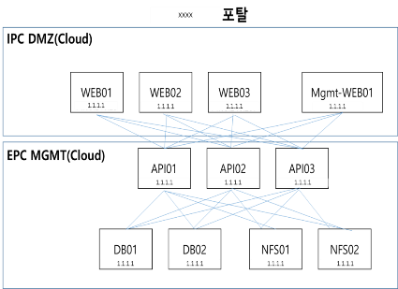
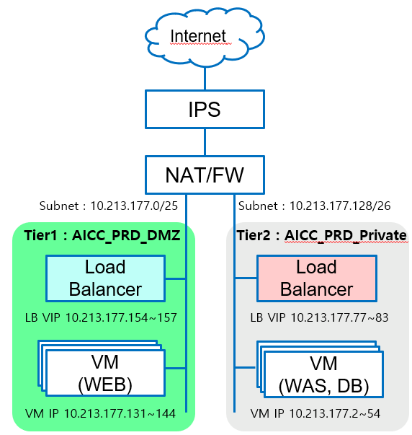
검증 항목 페이지

대 항 목 | 서버 인프라 | 중 항 목 | 4.1 서버배치
Code | WEB40101 | 점검항목 | KT 서버팜 내 서버 배치 기준 확인
주요 확인 사항 | 서버를 kt 서버팜에 설치하였는지 확인 한다 - 고객 서비스용 웹사이트 존재시 목동/천안/분당 IPC 상면 권고 - 그외 KT 상면 혹은 사업용 회선/상면 사용시 보안장비 자체 구비(방화벽,웹방화벽,개인정보보유시 IPS) 및 보안관제 수행 필요
판정기준 | 1. 준수 : NW 구성도 및 담당자 답변를 확인하여 서버가 권고하는 KT 서버팜에 설치 2. 예외 : kt 서버팜 이외의 구간에 구축된 경우 해당 사유 확인 후 보안장비(방화벽, 웹방화벽, IPS/IDS) 구비 여부 및 보안관제 수행하는 경우
점검결과(검증부서 작성) | 검증예정
점검 상세 내역(검증부서 작성) | 검증예정
추가 요청사항 | 검증예정
요청부서 답변 예시 |  | 요청 부서 답변
1. 서버팜 위치 : 천안/목동 CDC에 위치 |  | 1. 서버가 위치한 서버팜 위치 : EPC Enterprise Security 목동2센터(KOR-Seoul M2)
2. NW 구성도 첨부 |  | 2. NW 구성도(하단에 첨부)
3. kt 서버팜 이외의 구간에 구축된 경우 - 설치된 서버팜 ex. 여의도 서버팜 - kt서버팜 이외의 구간 설치 사유 : ※ 예외처리가 필요한 경우 사유와 조치된 보안 대안을 아래 내역 참고하여 작성 Ex. 고객서비스를 제공하나 유관 서비스를 제공하는 서버들이 모두 혜화에 수용되어 있어 서버를 혜화에 구축 - 보안장비(방화벽, IPS/IDS, 웹방화벽 등) 구비 여부 및 보안관제 수행 여부 : O, X - 실제 장비 구축 증적(구성도)와 보안관제 관련 증적(ex. 이메일 등) 제출 |  | 3. kt 서버팜 이외의 구간에 구축된 경우 - 설치된 서버팜 : 목동 서버팜 - kt서버팜 이외의 구간 설치 사유 : ※ 예외처리가 필요한 경우 사유와 조치된 보안 대안을 아래 내역 참고하여 작성 Ex. 고객서비스를 제공하나 유관 서비스를 제공하는 서버들이 모두 혜화에 수용되어 있어 서버를 혜화에 구축 - 보안장비(방화벽, IPS/IDS, 웹방화벽 등) 구비 여부 및 보안관제 수행 여부 : O - 실제 장비 구축 증적(구성도)와 보안관제 관련 증적(ex. 이메일 등) 제출

w02
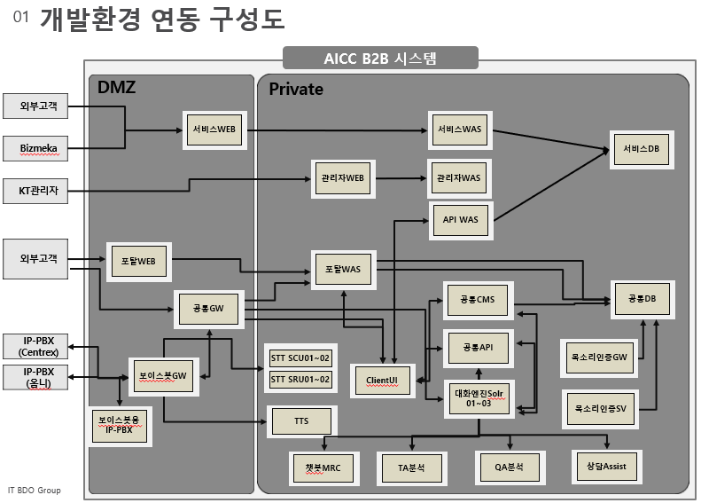
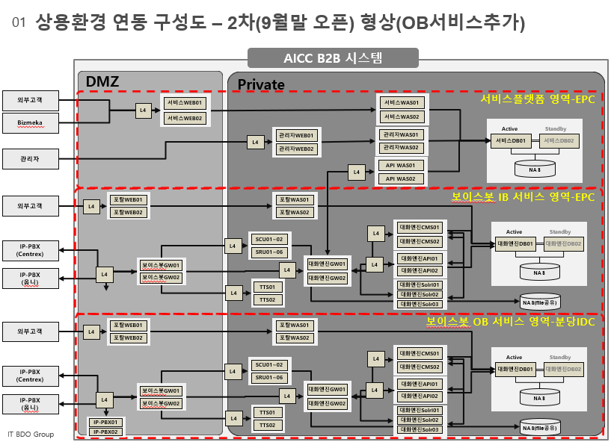
검증 항목 페이지

대 항 목 | 서버 인프라 | 중 항 목 | 4.1 서버배치
Code | WEB40102 | 점검항목 | 운영/개발 서버 구성 및 배치 기준
주요 확인 사항 | 운영/개발 서버 구성 및 배치 기준을 준수하였는지 확인한다 - 고객용 or 외부망접속 웹/API : 웹서버/WAS서버 분리 및 웹서버는 DMZ에, WAS·기타AP·DB는 사내망(DMZ와 방화벽 분리)에 배치 - 관리자용 웹/API : 웹서버, WAS, 기타AP, DB를 모두 사내망에 배치 - 개발용 서버/PC : 개발서버는 외부에서 접근이 불가능한 사내망 혹은 클라우드 개발존에 배치
판정기준 | 1. 준수 : 운영/개발 서버 구성 및 배치 기준을 준수 - 고객용 or 외부망접속 웹/API : 웹서버/WAS서버 분리 및 웹서버는 DMZ에, WAS·기타AP·DB는 사내망(DMZ와 방화벽 분리)에 배치 - 관리자용 웹/API : 웹서버, WAS, 기타AP, DB를 모두 사내망에 배치 - 개발용 서버/PC : 개발서버는 외부에서 접근이 불가능한 사내망 혹은 클라우드 개발존에 배치, 개발PC는 공중망-사내망 동시 연결 금지 2. 예외 : 배치 기준을 미준수하였으나 예외처리 사유가 명확하고 관련 보안대책이 수립되는 경우 예외처리
점검결과(검증부서 작성) | 검증예정
점검 상세 내역(검증부서 작성) | 검증예정
추가 요청사항 | 검증예정
요청부서 답변 예시 |  | 요청 부서 답변 및 증적
1. 배치기준 준수 여부 : 준수, 미준수 중 선택 |  | 1. 배치기준 준수 여부 : 준수
2. 증적 : NW 구성도(서버의 배치 위치(사내망, DMZ구간) 등을 알 수 있는 증적 제출 |  | 2. 증적 : NW 구성도(서버의 배치 위치(사내망, DMZ구간) 등을 알 수 있는 증적 제출
- 개발 구간도 포함하여 제출 |  | - 개발 구간도 포함하여 제출
2. 배치 기준을 준수하지 않는 경우 |  | 2. 배치 기준을 준수하지 않는 경우
- 미준수 사유 : Ex. 사내 정책 상 예외가 필요한 경우 사유와 조치된 보안 대안 작성 Ex. 사외 협력사들이 접속이 필요하여 관리자 사이트가 DMZ 구간에 구성되어 있으나 방화벽에서 IP를 접근제어 및 OTP를 적용하고 있음. |  | - 미준수 사유 : Ex. 사내 정책 상 예외가 필요한 경우 사유와 조치된 보안 대안 작성 Ex. 사외 협력사들이 접속이 필요하여 관리자 사이트가 DMZ 구간에 구성되어 있으나 방화벽에서 IP를 접근제어 및 OTP를 적용하고 있음.

- 적용된 보안대책 : ex. WEB-WAS간의 서버 ACL 적용, 관리자 페이지 접근제어 적용(IP 접근제어, otp 적용) |  | - 적용된 보안대책 : ex. WEB-WAS간의 서버 ACL 적용, 관리자 페이지 접근제어 적용(IP 접근제어, otp 적용)

- 적용한 보안대책에 대한 증적 ex. 실제 적용한 증적 제출. 서버 ACL을 설정한 경우 관련 ACL 설정 내역 제출 |  | - 적용한 보안대책에 대한 증적 ex. 실제 적용한 증적 제출. 서버 ACL을 설정한 경우 관련 ACL 설정 내역 제출

w03
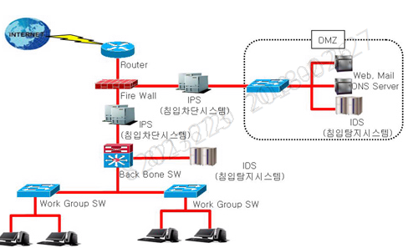
검증 항목 페이지

대 항 목 | 서버 인프라 | 중 항 목 | 4.4 필수인프라
Code | WEB40401 | 점검항목 | 보안장비를 통한 보호 영역 내 배치
주요 확인 사항 | 개인정보처리시스템의 웹서버는 IPS(Intrusion Protection System)를 통해 보호되는 영역에 배치하였는지 확인한다
판정기준 | 준수 : 개인정보처리시스템인 경우 NW 구성도을 확인하여 IDS/IPS 아래에 서버가 설치되어 있으면 준수 해당없음: 개인정보처리시스템이 아닌 경우 해당 없음 예외 : IPS를 구축해야 하나 정보보안단과 별도 협의가 완료된 경우
점검결과(검증부서 작성) | 검증예정
점검 상세 내역(검증부서 작성) | 검증예정
추가 요청사항 | 검증예정
요청부서 답변 예시 |  | 요청 부서 답변
1. NW 구성도 첨부 # 목동, 천안, 분당IDC(SDSC수용구간)에는 IDS, IPS가 구성되어 있음. |  | 1. NW 구성도 # 목동 EPC에는 IPS가 구성되어 있음.

w04
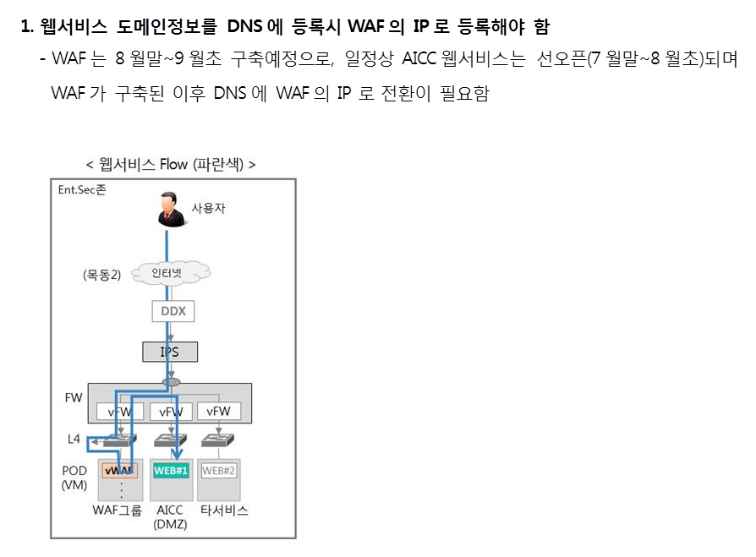
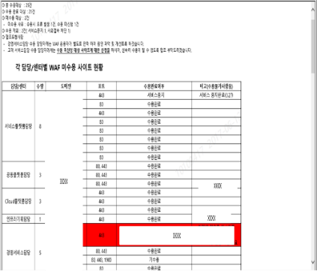
검증 항목 페이지

대 항 목 | 서버 인프라 | 중 항 목 | 4.4 필수인프라
Code | WEB40402 | 점검항목 | 웹방화벽을 통해 보호되는 영역 내 배치 확인
주요 확인 사항 | 외부 고객이 이용하면서, 개인정보를 처리하는 웹서버는 웹방화벽을 통해 보호되는 영역에 배치하였는지 확인 한다 - SDSC, 천안/목동 CDC, 사내IT목동 센터는 개인정보 포함여부와 관계없이 외부오픈 웹사이트를 모두 웹방화벽에 수용해야 함 - 사용자 인증 혹은 반복 대입 호출되는 개별 URL 밸로 웹방화벽에 수용해야 함 - 인증 API의 경우 웹방화벽 수용 권고
판정기준 | 1. 준수 : 웹방화벽에 수용된 경우 2. 해당 없음 : - 개인정보를 처리하지 않으면서 SDSC, 천안/목동 CDC, 사내IT목동센터에 수용되지 않은 경우
점검결과(검증부서 작성) | 검증예정
점검 상세 내역(검증부서 작성) | 검증예정
추가 요청사항 | 검증예정
요청부서 답변 예시 |  | 요청 부서 답변
1. 웹방화벽 수용여부 확인 가능한 증적 |  | 1. 웹방화벽 수용여부 확인 가능한 증적
ex. 웹방화벽 수용 요청한 ITSM CRM 번호 , 별도 관리하는 웹방화벽의 경우 수용 완료 메일 |  | ex. 웹방화벽 수용 요청한 ITSM CRM 번호 , 별도 관리하는 웹방화벽의 경우 수용 완료 메일
2. 사용자 인증 혹은 반봅 대입 호출되는 개별 URL별로 웹방화벽 수용여부 : O, X |  | 2. 사용자 인증 혹은 반봅 대입 호출되는 개별 URL별로 웹방화벽 수용여부 : O, X
ex. Id/pw찾기, 신규 회원가입시 등 인증 혹은 반봅 대입 호출되는 URL에 대해서는 별도의 웹방화벽 추가 신청이 필수 |  | ex. Id/pw찾기, 신규 회원가입시 등 인증 혹은 반봅 대입 호출되는 URL에 대해서는 별도의 웹방화벽 추가 신청이 필수

3. 해당없는 경우 사유 작성 : ex. 개인정보를 처리하지 않으면서 SDSC, 천안/목동 CDC, 사내IT목동센터에 수용되지 않음. Ex. 정보보안단과 사전 협의하여 제외 등(증적 필수) |  | 3. 해당없는 경우 사유 작성 : ex. 개인정보를 처리하지 않으면서 SDSC, 천안/목동 CDC, 사내IT목동센터에 수용되지 않음. Ex. 정보보안단과 사전 협의하여 제외 등(증적 필수) : EPC용 WAF 설치 후 수용예정

w05
검증 항목 페이지

대 항 목 | 서버 인프라 | 중 항 목 | 4.4 필수인프라
Code | WEB40501 | 점검항목 | 서버용 백신프로그램을 설치와 실시간 탐지 기능 활성화 확인
주요 확인 사항 | 개인정보처리시스템은 단위서비스코드 기준으로 범위 내 모든 서버에 서버용 백신프로그램을 설치 및 실시간 탐지 기능을 활성화 하였는지 확인한다 - 백신 설치 및 실시간 탐지기능 활성화 해야 함. - 개발서버는 실 개인정보가 존재하지 않는 것을 전제로 설치 제외
판정기준 | 준수 : 백신을 설치하고 실시간 탐지기능을 활성화한 경우 해당없음 : 개인정보처리시스템이 아닌 경우 해당 없음
점검결과(검증부서 작성) | 검증예정
점검 상세 내역(검증부서 작성) | 검증예정
추가 요청사항 | 검증예정
요청부서 답변 예시 |  | 요청 부서 답변
1. 설치된 백신 정보 기입 - Windows : V3 설치, linux : symentec 설치 |  | 1. 설치된 백신 정보 기입 - Windows : V3 설치, linux : symentec 설치
2. 단위서비스 내 모든 서버에 설치 여부 : O, X - 개발 서버는 실개인정보가 존재하지 않는 것을 전제로 제외 3. 백신 설치여부 및 실시간 확인 가능한 증적 |  | 2. 단위서비스 내 모든 서버에 설치 여부 : O - 개발 서버는 실개인정보가 존재하지 않는 것을 전제로 제외 3. 백신 설치여부 및 실시간 확인 가능한 증적

- linux : symentec 프로세스 구동되는 증적, windows : v3백신 설치 증적(하단 참고) |  | - linux : symentec 프로세스 구동되는 증적, windows : v3백신 설치 증적(하단 참고)
'- symantec 설치여부 확인 |  | 4. 해당 없는 경우 사유 작성 Ex. 개인정보를 취급하지 않음으로 해당 없음

'- symantec 실시간 탐지 확인 방법

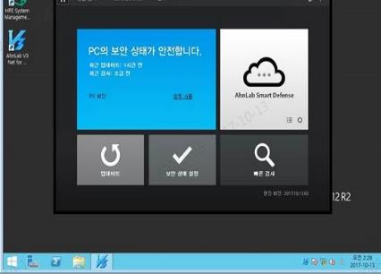
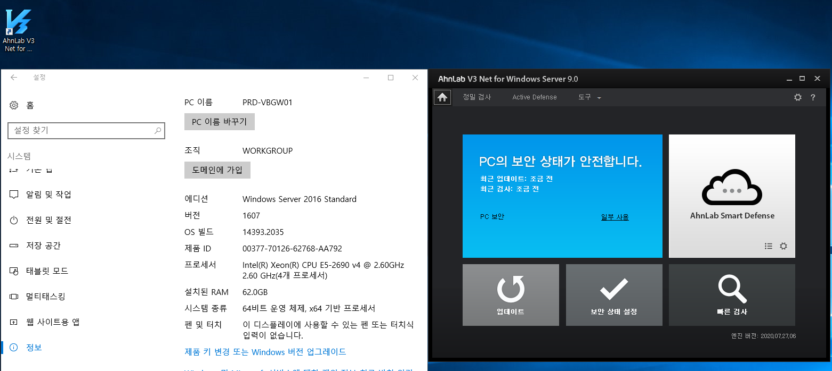

4. 해당 없는 경우 해당 없는 사유 작성

w06
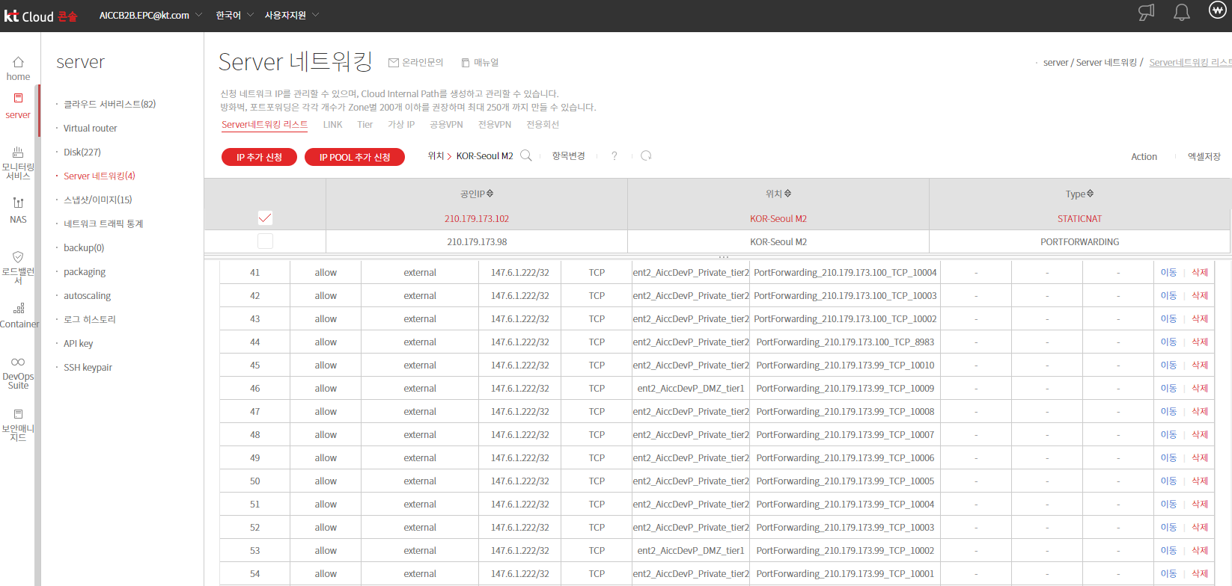
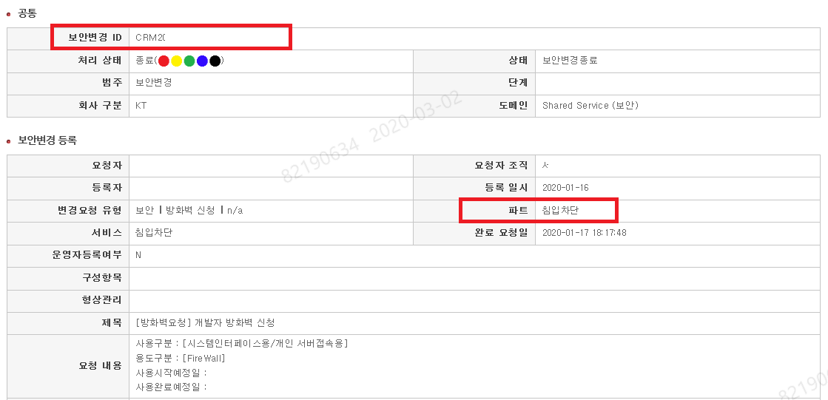
검증 항목 페이지

대 항 목 | 서버 인프라 | 중항목 | 4.6 인프라 접근통제
Code | WEB40601 | 점검항목 | 방화벽을 통해 IP·Port를 제한하였는지 확인
주요 확인 사항 | 모든 개발/운영 서버는 서비스 성격에 따라 방화벽을 통해 IP·Port를 제한하였는지 확인한다.
판정기준 | 준수 : 방화벽을 통해 IP, Port를 제한한 경우
점검결과(검증부서 작성) | 검증예정
점검 상세 내역(검증부서 작성) | 검증예정
추가 요청사항 | 검증예정
요청부서 답변 예시 |  | 요청 부서 답변
1. 방화벽 요청한 ITSM 번호 혹은 방화벽 적용 완료 메일 - 요청 번호 : CRM18xxxxxxxxxxxx ex. 권고하는 KT서버팜의 경우 ITSM을 통해 신청, 그 외 구간은 이메일 혹은 자체 시스템을 통해 방화벽 수용 요청 |  | 1. 방화벽 요청한 ITSM 번호 혹은 방화벽 적용 완료 메일 - 요청 번호 : CRM20070673586, CRM20070272960, CRM20070673586, CRM20071476093, CRM20071476093, CRM20071677233, CRM20072178799 2. EPC 방화벽룰셋 화면첨부

w07
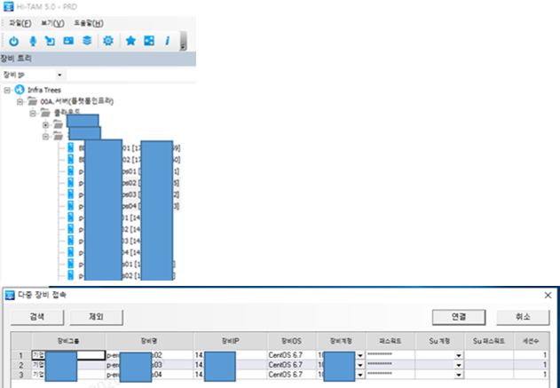
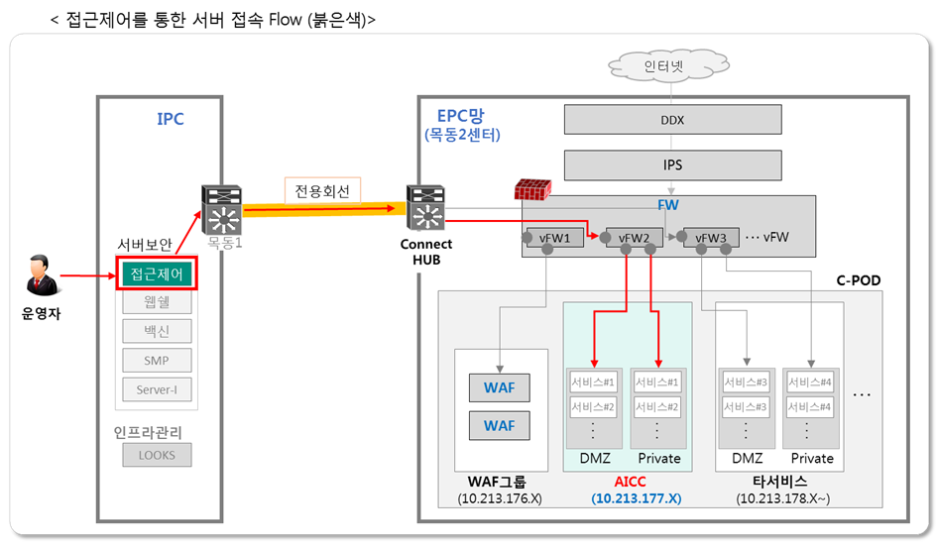
검증 항목 페이지

대 항 목 | 서버 인프라 | 중항목 | 4.6 인프라 접근통제
Code | WEB40602 | 점검항목 | 접근제어 시스템을 통한 접속 여부, Root 접속 제한 확인
주요 확인 사항 | 모든 개발·운영서버는 호스트접근제어 시스템을 통해 접속되도록 하고 Root 접속을 제한하였는지 확인한다 - 호스트접근제어시스템 : KTACS(STGclient), TACS
판정기준 | 준수 : 접근제어시스템을 통해 접속
점검결과(검증부서 작성) | 검증예정
점검 상세 내역(검증부서 작성) | 검증예정
추가 요청사항 | 검증예정
요청부서 답변 예시 |  | 요청 부서 답변
1. 사용하는 접근제어 시스템 명 : KTACS 등 |  | 1. 사용하는 접근제어 시스템 명 : KTACS, Taagent 수용예정
2. 접근제어시스템 사용여부 확인 가능한 CRM 번호 혹은 실제 접속한 화면 - 요청 번호 : CRM18xxxxxxxxxxxx |  | 2. 접근제어시스템 사용여부 확인 가능한 CRM 번호 혹은 실제 접속한 화면 - EPC~IPC 접근제어시스템 연동 후 완료예정

w11
검증 항목 페이지

대 항 목 | 어플리케이션 개발 공통 | 중항목 | 5.09 로그관리
Code | WEB50901 | 점검항목 | 로그 작성 기준
소 항 목 | 사용자 로그인, 로그아웃, 개인정보 조회, 변경, 다운로드, 출력, 데이터 연동 및 기타 중요 행적에 관하여 로그를 저장·관리도록 설계하였는지 확인한다 - 사용자 접속 로그 : 접속자의 식별정보, 접속지정보, 접속일시(ex: YY-MM-DD HH:MM:SS), 수행업무(ex: 로그인, 로그아웃), 결과(ex:성공,실패) - 개인정보처리 로그 : 개인정보취급자 식별정보(ID), 수행일시(접속일시), 접속지정보(IP), 수행업무(조회/변경/출력/다운로드), 처리한 정보주체의 식별정보(이용자 식별정보) - 권한부여 로그 : 권한변경자 식별정보(ID), 접속지정보(IP), 수행일시(접속일시), 수행업무(권한부여/변경/말소), 권한변경된 대상의 식별정보(ID) - 개인정보 파일 다운로드 or 출력 시 파일명
판정기준 | 1. 준수 : KT 기준의 항목을 기록하여 관리하는 경우
점검결과(검증부서 작성) | 검증예정
점검 상세 내역(검증부서 작성) | 검증예정
추가 요청사항 | 검증예정
요청부서 답변 예시 |  | 요청 부서 답변
1. 사용자 로그 증적 자료. Ex. 실제 DB상에 남기는 로그 증적 자료 제출(기준에 맞게 항목이 모두 확인이 가능하도록 작성) |  | 1. 사용자 로그 확인 가능한 증적 제출 2. 관리자/개인정보취급자/개인정보취급자의 권한관리자 등의 로그를 확인 가능한 증적 제출 ※ 해당 없는 경우 사유 상세 작성 Ex. 개인정보를 취급하지 않아 개인정보 처리 로그 미기록하며 사용자/관리자 로그인 로그만 기록
- 로그인 실패 로그

- 로그인 로그

2. 개인정보취급자/관리자/권한부여자의 개인정보처리 로그 Ex. 실제 DB상에 남기는 로그 증적 자료 제출(기준에 맞게 항목이 모두 확인이 가능하도록 작성)
- 파일 다운로드 로그 와 같은 개인정보 처리 로그

- 로그인 실패 등 로그인 로그
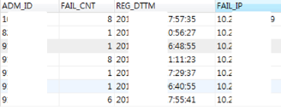

3. 개인정보취급자 권한 부여 로그

w13
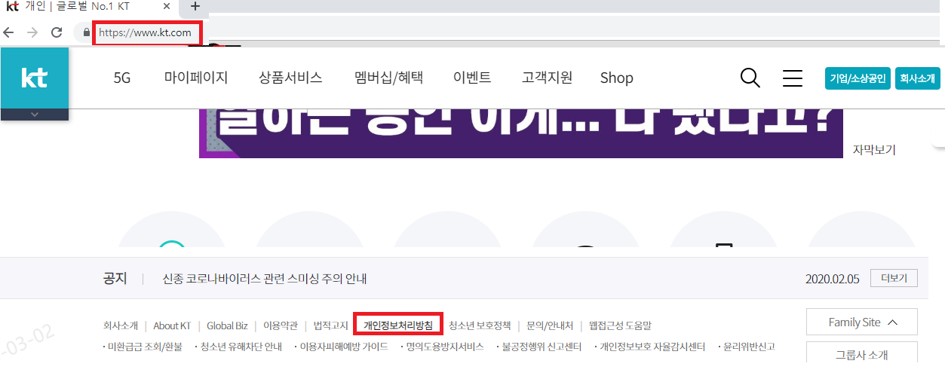
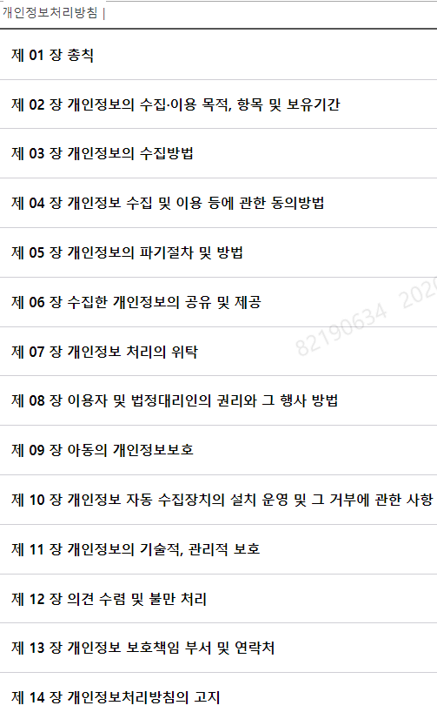
검증 항목 페이지

대 항 목 | 어플리케이션 개발 공통 | 중항목 | 5.10 개인정보 처리
Code | WEB51001 | 점검항목 | 개인정보처리방침 초기화면 게시 및 사내 표준기준
소 항 목 | 이용자(고객)의 개인정보를 처리하는 경우 개인정보처리방침을 초기화면에 게시하도록 설계하였는지 확인한다 - 사내 개인정보처리방침 표준서식을 기준으로 작성 (KATE-Service Link - 정보보호-정보보호공지 게시판) - 앱 : 앱 실행 시 첫 화면 게시 및 링크 기능을 통해 전문을 볼 수 있도록 구현하거나 공지게시판 등을 통해 이용자가 쉽게 확인 가능하도록 구현 ※ 이용약관과 동일 레벨에 구현 필요, (메뉴트리 1레벨 이내)
판정기준 | 준수 : 개인정보처리방침을 초기화면에 게시하고 사용자가 알아보기 쉽게 굵게 혹은 다른 색상으로 표기된경우 해당 없음 : 개인정보를 취급하지 않거나 보안성승인의견상 개인정보처리방침 게시 대상이 아닌 경우
점검결과(검증부서 작성) | 검증예정
점검 상세 내역(검증부서 작성) | 검증예정
추가 요청사항 | 검증예정
증 적 예 시 |  | 증 적 자 료
1. 개인정보 처리방침 게시 여부 : O, X |  | 1. 개인정보 처리방침 게시 여부 : O, X
2. 미게시한 경우 해당 사유 작성 |  | 2. 미게시한 경우 해당 사유 작성
ex. 개인정보를 취급하지 않음 |  | ex. 개인정보를 취급하지 않음
3. 실제 개인정보처리 방침 열람이 가능한 URL 정보 : ex. https://inside.kt.com/html/privacy/privacy12.html |  | 3. 실제 개인정보처리 방침 열람이 가능한 URL 정보 : ex. https://inside.kt.com/html/privacy/privacy12.html
4. 실제 초기화면에 게시한 증적과 전문 (접속이 불가한 경우 별도의 파일로 전문 제출 필수) |  | 4. 실제 초기화면에 게시한 증적과 전문 (접속이 불가한 경우 별도의 파일로 전문 제출 필수)

w14
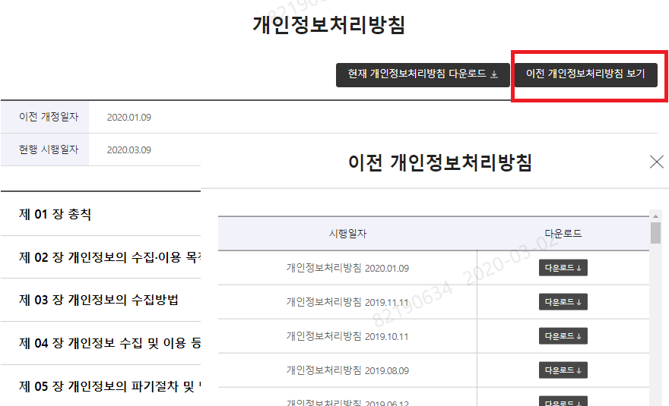
검증 항목 페이지

대 항 목 | 어플리케이션 개발 공통 | 중항목 | 5.10 개인정보 처리
Code | WEB51002 | 점검항목 | 개인정보처리방침 변경 발생 준수 사항
소 항 목 | 개인정보 처리방침을 변경하는 경우에는 그 이유 및 변경내용을 다음과 같은 방법에 따라 지체없이 공지하고 이용자가 언제든지 변경된 사항을 쉽게 알아 볼 수 있도록 조치하여야 한다. 이를 준수하고 있는지 확인한다 - 개인정보 처리방침 개정공지는 최소 7일 이전에 공지(시행일이 공고일 이후) - 첫 화면의 공지사항란 또는 별도의 창을 통해 공지 - 서면ㆍ모사전송ㆍ전자우편 또는 이와 비슷한 방법으로 이용자에게 공지 - 개인정보처리방침 변경이유 및 변경내용을 공지사항 등을 통해 공지해야 함. - 이전 개인정보처리방침 전문을 현재 개인정보처리방침 하단 링크 또는 별도메뉴로 고지(필수)
판정기준 | 준수 : 개인정보처리방침 개정공지 기준을 준수한 경우 해당 없음 : 개인정보를 취급하지 않거나 보안성승인의견상 개인정보처리방침 게시 대상이 아닌 경우
점검결과(검증부서 작성) | 검증예정
점검 상세 내역(검증부서 작성) | 검증예정
추가 요청사항 | 검증예정
증 적 예 시 |  | 증 적 자 료
1. 개인정보처리방침 변경 이력 유무 : O, X |  | 1. 개인정보처리방침 변경 이력 유무 : O, X
2. 변경 이력이 없는 경우 추후 구현 계획 작성 |  | 2. 변경 이력이 없는 경우 추후 구현 계획 작성
ex. 7일 이전에 공지사항에 개정공지, 이전 개인정보처리방침은 개인정보처리방침 하단에서 다운로드 가능하도록 구현 등 |  | ex. 7일 이전에 공지사항에 개정공지, 이전 개인정보처리방침은 개인정보처리방침 하단에서 다운로드 가능하도록 구현 등
3. 변경된 경우 실제 공지된 공지사항 증적 추가(3가지 항목) '-초기화면 공지사항에 개인정보처리방침 변경 고지(최소 7일전) 혹은 별도의 팝업으로 진행 가능 |  | 3. 변경된 경우 실제 공지된 공지사항 증적 추가(3가지 항목) '-초기화면 공지사항에 개인정보처리방침 변경 고지(최소 7일전) 혹은 별도의 팝업으로 진행 가능

 |  | - 해당 공지사항에개인정보처리방침 변경사유 및 변경내역 추가
 |  | - 이전 처리방침을 다운로드 할 수 있는 기능 (개인정보처리방침 하단에 게시 혹은 별도 메뉴로 제공)

- 해당 공지사항에개인정보처리방침 변경사유 및 변경내역 추가
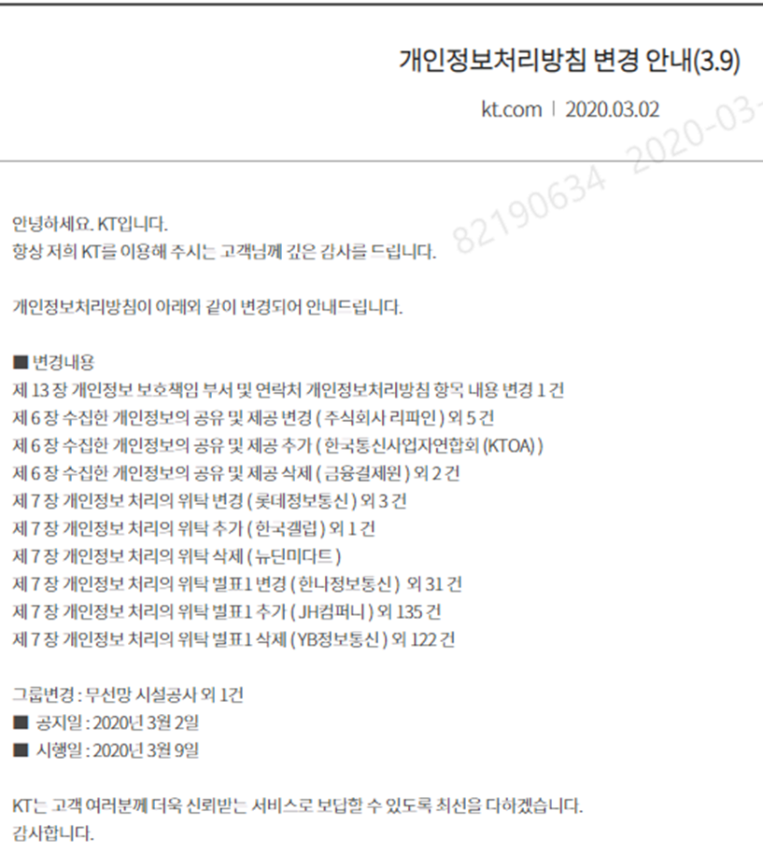

- 이전 처리방침을 다운로드 할 수 있는 기능 (개인정보처리방침 하단에 게시 혹은 별도 메뉴로 제공)

w15
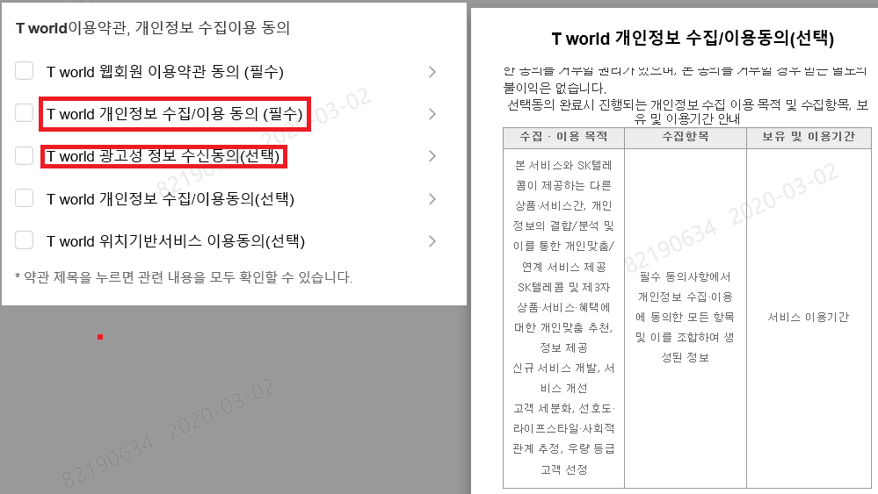
검증 항목 페이지

대 항 목 | 어플리케이션 개발 공통 | 중항목 | 5.10 개인정보 처리
Code | WEB51003 | 점검항목 | 개인정보 수집ㆍ이용 동의 구현 및 준수 기준
소 항 목 | 개인정보 수집 시 수집이용목적·수집항목·보유이용기간에 대해 동의 수취 후 저장하도록 설계하였는지 확인한다 - 개인정보 수집 화면에서 개인정보처리방침 게시 및 포괄 동의 수취 금지 - 필수/선택 항목 구분하여 수집 동의 수취 * 동의 항목 마다 필수/선택을 구분하여 명시(서비스에 필수적으로 필요한 경우 필수동의 시행) 예) 필수동의 : 서비스약관동의, 개인정보수집/이용동의 선택동의 : 처리위탁/제3자제공동의 ※ 동의 항목이 1개만 존재하더라도 반드시 필수/선택 구분하여 명시 ※ 선택동의 항목은 목적별로 이용자가 개별동의 가능하도록 구현하며 동의하지 않더라도 서비스 제공이 가능함을 표시해야 함. * 각 동의 항목마다 개별로 동의 수취 - 동의 체크박스는 default로 모두 비활성화 - 전체 체크기능만 제공하고 개별 체크기능을 제공하지 않는 경우 불가 - 선택동의 사항 없이 필수동의로만 구성되어 있는 경우 일괄동의 가능 *오프라인으로 청약하는 경우 청약서 첨부 필요
판정기준 | 1. 준수 : 개인정보처리방침 개정공지 기준을 준수한 경우 2. 해당 없음 : - 개인정보를 취급하지 않는 경우 - 개인정보를 취급하나 타 시스템에서 연동한 정보를 취급하는 경우
점검결과(검증부서 작성) | 검증예정
점검 상세 내역(검증부서 작성) | 검증예정
추가 요청사항 | 검증예정
증 적 예 시 |  | 증 적 자 료
1. 개인정보 수집 여부 : O, X |  | 1. 개인정보 수집 여부 : O, X
- X인 경우 사유 작성 : ex. 개인정보 취급하지 않음. 개인정보 취급하나 타 시스템에서 연동한 정보만 취급하여 자체 수집하지 않음 |  | - X인 경우 사유 작성 : ex. 개인정보 취급하지 않음. 개인정보 취급하나 타 시스템에서 연동한 정보만 취급하여 자체 수집하지 않음
2. 개인정보 수집하는 경우 증적 제출 |  | 2. 개인정보 수집하는 경우 증적 제출
- 오프라인으로 수집시 청약서 제출 |  | - 오프라인으로 수집시 청약서 제출
- 온라인으로 수집하는 경우 해당 경로 제출 : (사이트 접속이 불가한 경우 화면 캡처하여 제출) ex. https://login.kt.com/wamui/MemAgreeUsageTerm.do?domainNameCd=101&memberTypeSelect=0&fgn=01&fgnStatus=N |  | - 온라인으로 수집하는 경우 해당 경로 제출 : (사이트 접속이 불가한 경우 화면 캡처하여 제출) ex. https://login.kt.com/wamui/MemAgreeUsageTerm.do?domainNameCd=101&memberTypeSelect=0&fgn=01&fgnStatus=N

- KT 사례 |  | - 증적
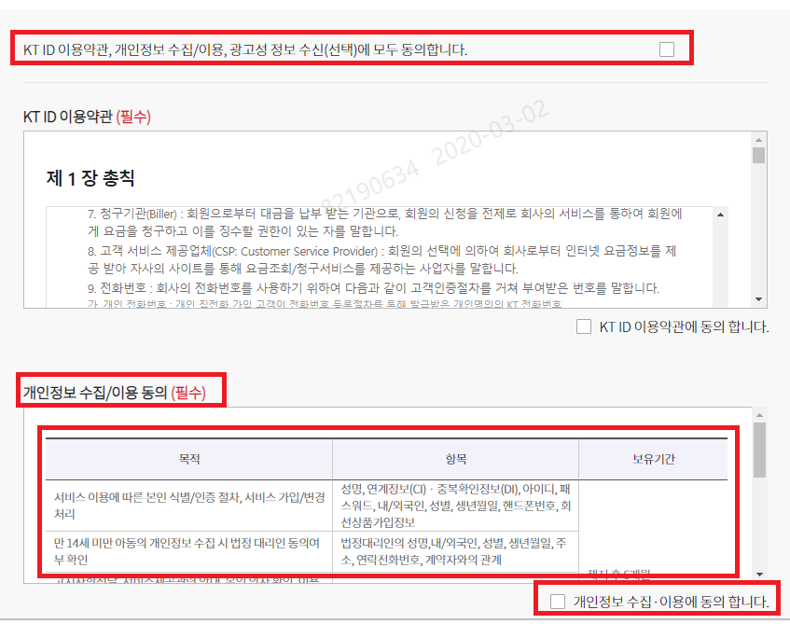

- 타사이트 사례

w16
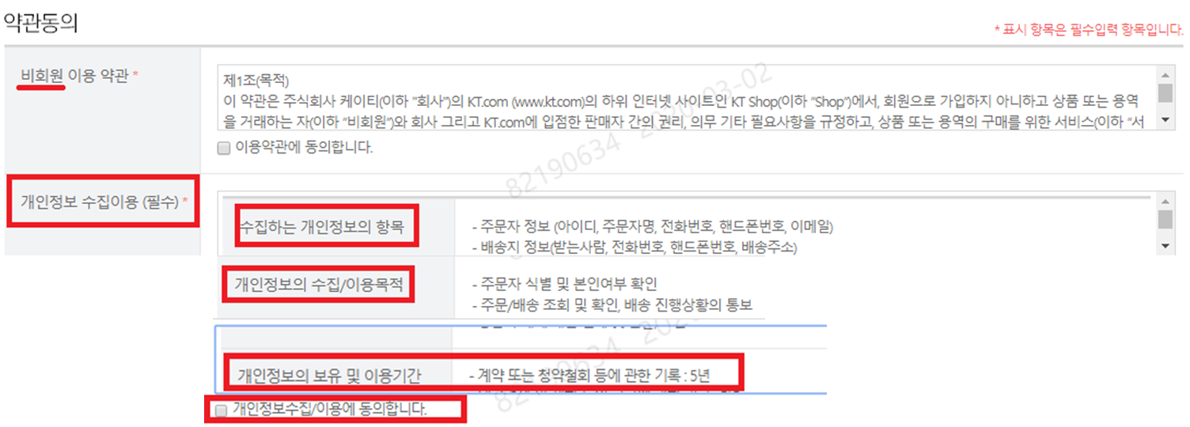
검증 항목 페이지

대 항 목 | 어플리케이션 개발 공통 | 중항목 | 5.10 개인정보 처리
Code | WEB51004 | 점검항목 | 비회원의 개인정보 수집ㆍ이용 동의 구현 및 준수 기준
소 항 목 | 비회원이 개인정보 수집 서비스(게시판, 1:1문의 등)를 이용 할 경우 개인정보 수집ㆍ이용 동의를 별도로 받아야 합니다. 이를 준수하고 있는지 확인한다 - 비 회원도 게시판 이용시 개인정보 수집 동의 획득 필요 ※ email, 핸드폰번호, 주민등록 번호 중 한가지 이상 수집 이용시 별도 동의 획득 필요
판정기준 | 준수 : 비회원 개인정보 수집시 개인정보 수집 이용 동의를 받는 경우 해당 없음 : 개인정보를 취급하지 않거나 보안성승인의견상 개인정보처리방침 게시 대상이 아닌 경우
점검결과(검증부서 작성) | 검증예정
점검 상세 내역(검증부서 작성) | 검증예정
추가 요청사항 | 검증예정
증 적 예 시 |  | 증 적 자 료
1 .비회원 개인정보(게시판, 1:1 문의, 비회원 구매 등) 수집여부 : O, X |  | 1 .비회원 개인정보(게시판, 1:1 문의, 비회원 구매 등) 수집여부 : O, X
2. 비회원 개인정보 수집하는 경우 증적 제출 |  | 2. 비회원 개인정보 수집하는 경우 증적 제출
- 오프라인으로 수집시 청약서 제출 |  | - 오프라인으로 수집시 청약서 제출
- 온라인으로 수집하는 경우 해당 경로 제출 : (사이트 접속이 불가한 경우 화면 캡처하여 제출) ex. https://login.kt.com/wamui/MemAgreeUsageTerm.do?domainNameCd=101&memberTypeSelect=0&fgn=01&fgnStatus=N |  | - 온라인으로 수집하는 경우 해당 경로 제출 : (사이트 접속이 불가한 경우 화면 캡처하여 제출) ex. https://login.kt.com/wamui/MemAgreeUsageTerm.do?domainNameCd=101&memberTypeSelect=0&fgn=01&fgnStatus=N

- 비회원 개인정보 수집에 대한 증적 샘플 |  | - 비회원 개인정보 수집에 대한 증적
(개인정보 처리 위탁시 동일하게 구현 필수)

w17
검증 항목 페이지

대 항 목 | 어플리케이션 개발 공통 | 중항목 | 5.10 개인정보 처리
Code | WEB51005 | 점검항목 | 고유식별정보(주민번호 등) 수집ㆍ이용 동의 구현 및 준수여부 기준
소 항 목 | 타 법령에서 허용하는 예외사항 이외, 주민등록번호의 처리를 제한해야 하고, 관련 법령에 근거하여 고유식별번호를 수집·이용 할 경우 별도 수집·이용동의를 받야 합니다.. 준수하고 있는지 확인한다. - 관련 법령 근거로 수집하는 경우 주민번호를 수집·이용하더라도 주민등록번호 외의 본인을 확인할 수 있는 방법 제공 필요 - 고유식별번호 수집·이용 하는 경우 별도 동의 필요 (수집/이용 사유, 외부 연동 현황) ※ 예외사항 : 금융기관, 신용정보회사, 세무관련기관과 연동목적으로 사용 ※ 예외사항에 따라 주민등록번호를 처리하는 경우에도 주민등록번호이외의 본인 인증 대체 수단제공 필요 - 인증 대체 수단 예시 : 아이핀인증, 휴대폰인증, 신용카드인증, 공인인증서 등
판정기준 | 준수 :주민들록번호 잉회의 본인인증 대체 수단을 제공하고, 관계 법령 근거로 고유식별번호를 수집하는 경우 별도 동의를 받는 경우에 한해 준수 해당 없음 : 개인정보를 취급하지 않거나 고유식졀번호를 수집하지 않는 경우
점검결과(검증부서 작성) | 검증예정
점검 상세 내역(검증부서 작성) | 검증예정
추가 요청사항 | 검증예정
증 적 예 시 |  | 증 적 자 료
1 고유식별정보 수집여부 : O, X |  | 1 고유식별정보 수집여부 : O, X
2.고유식별정보 수집하는 경우 관계 법령 및 관련 증적 제출 |  | 2.고유식별정보 수집하는 경우 관계 법령 및 관련 증적 제출
- 오프라인으로 수집시 청약서 제출 |  | - 오프라인으로 수집시 청약서 제출
- 온라인으로 수집하는 경우 해당 경로 제출 : (사이트 접속이 불가한 경우 화면 캡처하여 제출) ex. https://login.kt.com/wamui/MemAgreeUsageTerm.do?domainNameCd=101&memberTypeSelect=0&fgn=01&fgnStatus=N |  | - 온라인으로 수집하는 경우 해당 경로 제출 : (사이트 접속이 불가한 경우 화면 캡처하여 제출) ex. https://login.kt.com/wamui/MemAgreeUsageTerm.do?domainNameCd=101&memberTypeSelect=0&fgn=01&fgnStatus=N

- 고유식별번호 수집에 대한 증적 샘플 |  | - 고유식별번호 수집에 대한 증적 샘플 . 주민번호 수집시 주민번호 이외의 본인인증 대체 수단 제공 증적. . 법령에 따라 수집시 실제 수집/이용사유, 외부 연동 현황 증척 첨부
. 주민번호 이외의 본인 인증 대체 수단 제공 샘플
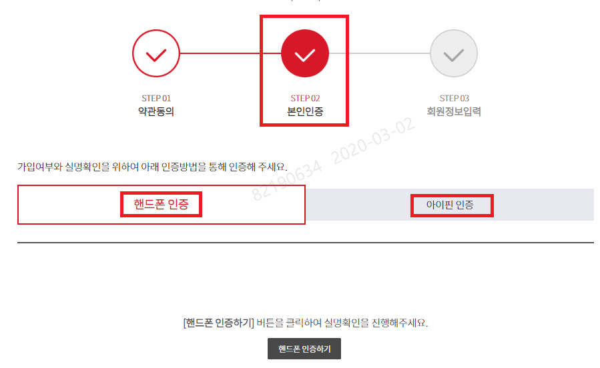

- 고유식별번호 수집시 우측 항목 필수 확인 : (수집/이용 사유, 외부 연동 현황)

w18
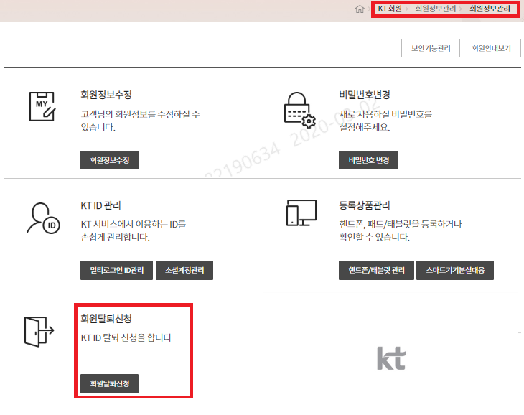
검증 항목 페이지

대 항 목 | 어플리케이션 개발 공통 | 중항목 | 5.10 개인정보 처리
Code | WEB51006 | 점검항목 | 개인정보 수집ㆍ이용 동의 철회 기능 구현 및 준수 기준
소 항 목 | 1) 개인정보 수집ㆍ이용 시 동의 철회(회원 탈퇴) 기능 관련하여 아래 내용을 준수하고 있는지 확인한다. * 동의 철회/수정 절차 존재여부 확인 - 앱/웹 내에서 회원가입을 받는 경우, 앱/웹 내에서 회원탈퇴 기능 제공 필수 > 탈퇴메뉴 : 앱 실행 첫 화면 또는 찾기 쉬운 화면에 배치 - 획득한 모든 동의항목(필수/선택)에 대해 개별적인 철회 기능 제공 (예: 처리위탁, 3자제공 동의 등) * 철회 미구현 예외기준 - 오프라인으로만 철회 가능한 경우. 단, 철회방법에 대한 안내문구 추가 (URL표시, iOS는 링크 미연동)
판정기준 | 준수 : 회원탈퇴 기능을 제공하고 동의항목에 대해 개별적 철회가 가능한 경우 해당 없음 : 개인정보를 취급하지 않는 경우
점검결과(검증부서 작성) | 검증예정
점검 상세 내역(검증부서 작성) | 검증예정
추가 요청사항 | 검증예정
증 적 예 시 |  | 증 적 자 료
1. 오프라인으로만 철회 가능 여부 : O, X |  | 1. 오프라인으로만 철회 가능 여부 : O, X
2. 오프라인으로만 철회 가능한 경우 철회 방법에 대한 안내 메시지 증적 제출 |  | 2. 오프라인으로만 철회 가능한 경우 철회 방법에 대한 안내 메시지 증적 제출
3. 온라인 철회가 가능한 경우 경로 및 증적 제출(사이트접속 불가시 증적 필수) ' 개별적 동의가 있는 경우 철회 기능 제공 |  | 3. 온라인 철회가 가능한 경우 경로 및 증적 제출(사이트접속 불가시 증적 필수)
ex. https://login.kt.com/wamui/MemAgreeUsageTerm.do?domainNameCd=101&memberTypeSelect=0&fgn=01&fgnStatus=N |  | ex. https://login.kt.com/wamui/MemAgreeUsageTerm.do?domainNameCd=101&memberTypeSelect=0&fgn=01&fgnStatus=N

w19
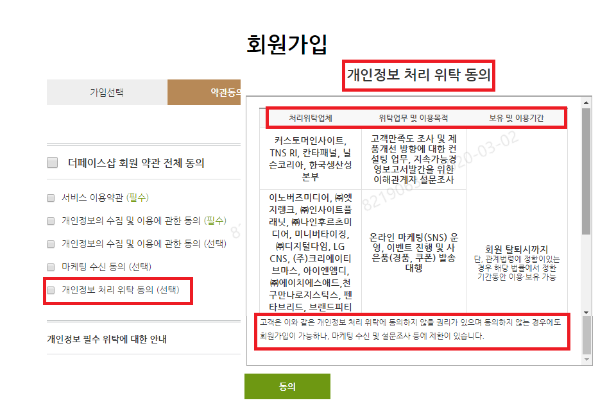
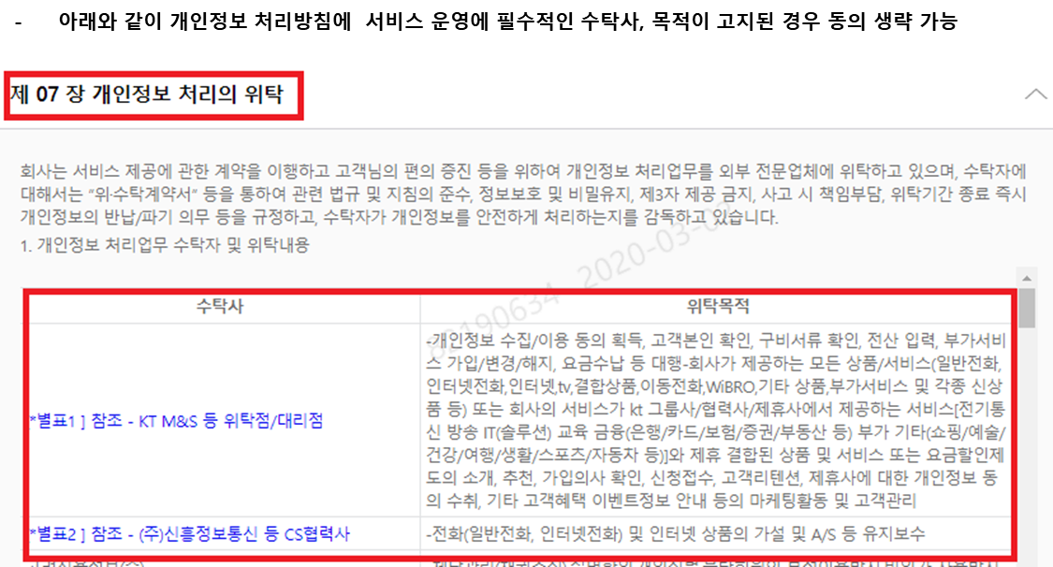
검증 항목 페이지

대 항 목 | 어플리케이션 개발 공통 | 중항목 | 5.10 개인정보 처리
Code | WEB51007 | 점검항목 | 개인정보 처리위탁 동의 구현 및 준수 기준
소 항 목 | 4) 개인정보 처리위탁 동의 시 아래 2가지 항목으로 동의를 얻었는지 확인한다. - 개인정보 처리위탁을 받는 자 (수탁사) - 개인정보 처리위탁을 하는 업무의 내용 (위탁목적) * 서비스제공에 필수적인 목적으로 개인정보를 위탁하는 경우 동의 생략 가능 단, 개인정보 처리방침 내 수탁사 및 위탁목적을 명시하였을 경우만 해당 생략 가능한 예) 시스템운영, A/S대행, 고객센터 운영대행 등 - 서비스 부가기능을 위한 개인정보 위탁의 경우에는 동의 생략 불가 ※ 개인정보의 수집이용에 대한 동의와는 구분하여 받아야 하고, 이에 동의하지 아니한다는 이유로 서비스 제공을 거부하여서는 안됨 ※ 고객이 이해하기 쉽도록 구성 (목적별 항목 및 보유기간을 표형태로 명시) ※ 선택 동의 항목에는 이용자가 동의 여부를 선택 할 수 있다는 사실 및 동의를 거부하더라도 서비스 이용은 가능하다는 사실을 쉽게 확인할 수 있도록(예 : 붉은색, 굵은 글씨 등) 표시 필요
판정기준 | 준수 : 개인정보 처리 위탁에 대한 동의를 받는 경우 해당 없음 : 개인정보를 취급하지 않거나 개인정보 처리위탁하지 않는 경우
점검결과(검증부서 작성) | 검증예정
점검 상세 내역(검증부서 작성) | 검증예정
추가 요청사항 | 검증예정
증 적 예 시 |  | 증 적 자 료
1. 개인정보 처리위탁 여부 : O, X |  | 1. 오프라인으로만 철회 가능 여부 : O, X
2.서비스 제공에 필수적 목적(시스템운영, A/S대행 등)으로만 위탁하고, 개인정보처리방침에 수탁사 및 위탁목적 표기 여부 : O, X |  | 2. 오프라인으로만 철회 가능한 경우 철회 방법에 대한 안내 메시지 증적 제출
3.서비스 부가 기능을 위한 위탁의 경우 경로 및 증적 제출(사이트접속 불가시 증적 필수) ' 개별적 동의가 있는 경우 철회 기능 제공 |  | 3. 온라인 철회가 가능한 경우 경로 및 증적 제출(사이트접속 불가시 증적 필수)
ex. https://login.kt.com/wamui/MemAgreeUsageTerm.do?domainNameCd=101&memberTypeSelect=0&fgn=01&fgnStatus=N |  | ex. https://login.kt.com/wamui/MemAgreeUsageTerm.do?domainNameCd=101&memberTypeSelect=0&fgn=01&fgnStatus=N
- 타사이트 예시

w21
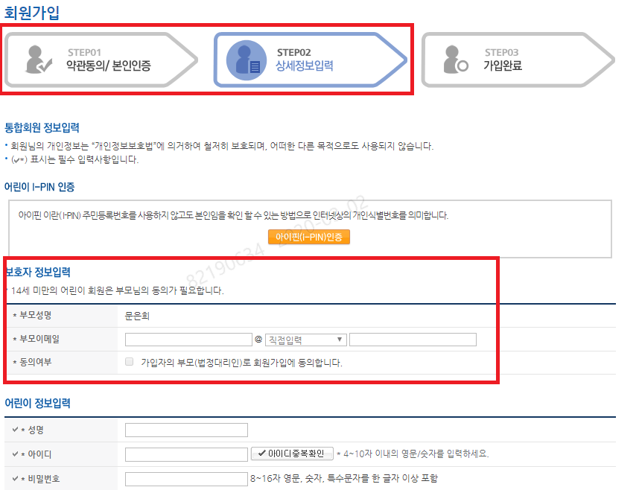
검증 항목 페이지

대 항 목 | 어플리케이션 개발 공통 | 중항목 | 5.10 개인정보 처리
Code | WEB51009 | 점검항목 | 만 14세 미만 아동의 개인정보 수집 기준
소 항 목 | 만 14세 미만 아동의 개인정보 수집 시(위치정보는 14세 미만) 법정대리인의 동의를 수취하고, 만 14세 미만 아동 여부를 확인 한다 - 인터넷 회원가입 단계에서 이용자가 "법정 생년월일" 입력 혹은 "만14세 이상" 항목에 체크 등 - 만14세 미만 이용자의 개인정보를 수집/이용 시 법정대리인의 동의를 얻어야 함. . 법정대리인 동의를 위한 최소한의 정보수집은 동의 불필요 예) 법정대리인 동의를 위해 아동을 통해 부모의 연락처 수집 . 법정대리인의 동의를 취득하고 있다면 법정대리인의 동의받는 방법을 상세내용 셀에 기술 필요 ※ "법정 생년월일"을 입력하거나 "만 14세 이상" 이라는 항목에 체크하는 등 조치필요 ※ 만14세 미만 이용자 식별 방법에 대해 상세내용 셀에 기술 필요 (만14세 미만 이용자가 사용하지 못하는 서비스여도 식별 방법은 존재하여야 함) ※ 만 14세 미만 아동을 주요 대상으로 서비스를 제공하는 경우 신뢰할 수 있는 방법으로 본인여부 확인 후 법정 대리인의 동의 필요 ※ 14세 미만 이용자의 적합한 법정대리인의 동의를 받는지 확인 필요 ※ 정보주체(이용자) 및 법정대리인에게 동의를 받은 기록을 보관 필요
판정기준 | 아래 규정 준수여부 확인 - 인터넷 회원가입 단계에서 이용자가 "법정 생년월일" 입력 혹은 "만14세 이상" 항목에 체크 등 - 만 14세 미만 아동을 주요 대상으로 하는 서비스는 신뢰할 수 있는 방법으로 본인여부 확인 필수
점검결과(검증부서 작성) | 검증예정
점검 상세 내역(검증부서 작성) | 검증예정
추가 요청사항 | 검증예정
증 적 예 시 |  | 증 적 자 료
1. 만14세 미만 개인정보 수집여부 : O, X |  | 1. 만14세 미만 개인정보 수집여부 : O, X
2. 만14세미만 개인정보 수집시 법정대리인 동의 받는 증적 제출 |  | 2. 만14세미만 개인정보 수집시 법정대리인 동의 받는 증적 제출
3. 만 14세 미만 개인정보 미수집시 냉년월일 혹은 만 14세 이상을 체크하는 로직 확인 가능한 증적 제출 |  | 3. 만 14세 미만 개인정보 미수집시 냉년월일 혹은 만 14세 이상을 체크하는 로직 확인 가능한 증적 제출

- 예시 : 회원가입시 만 14세 여부 선택하여 가입

- 만 14세인 경우 : 법정대리인의 동의를 받도록 프로세스 구현

- 타 사이트 예시 : 부모 본인인증( IPIN, 핸드폰인증 등) 후 14세 미만 회원 가입

